No.9-1 RC ラーメン
No.9-1 RC 造ラーメン架構の柱・梁符号割

■ 平面図（基準階） 柱は a〜p の 16 本
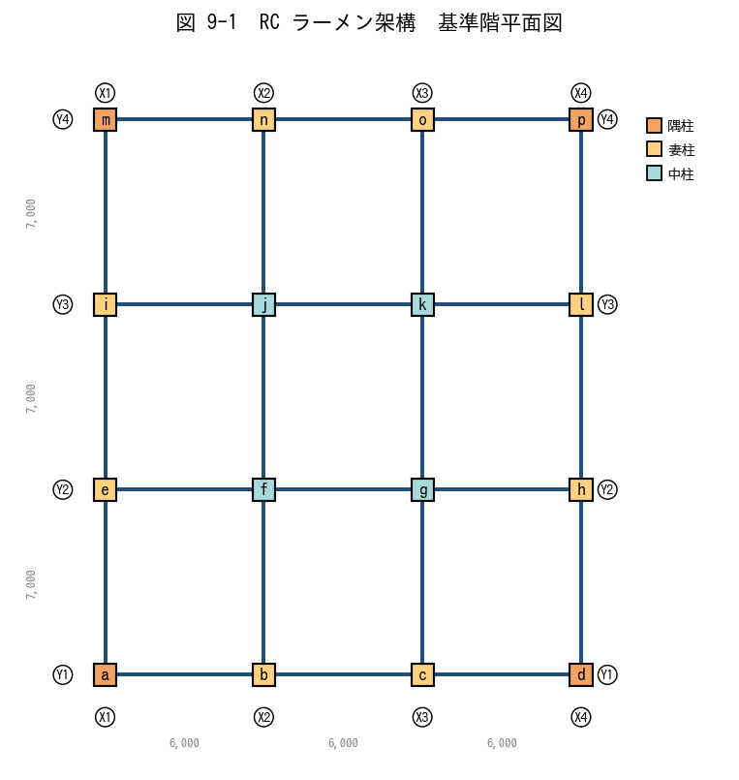

■ 問題 1 各柱に適切な符号 C1〜C? を書き入れよ
同じ条件（軸力・曲げ・配筋）の柱は同一符号で集約してよい。ヒント：隅柱・妻柱（長辺側／短辺側）・中柱の 4 区分で分けると整理しやすい。

柱記号 | 位置 (Xi Yj) | 区分 | 符号 (記入)
A | X1Y1 | 隅
B | X2Y1 | 妻X
C | X3Y1 | 妻X
D | X4Y1 | 隅
E | X1Y2 | 妻Y
F | X2Y2 | 中
G | X3Y2 | 中
H | X4Y2 | 妻Y
I | X1Y3 | 妻Y
J | X2Y3 | 中
K | X3Y3 | 中
L | X4Y3 | 妻Y
M | X1Y4 | 隅
N | X2Y4 | 妻X
O | X3Y4 | 妻X
P | X4Y4 | 隅

■ 問題 2 大梁の符号割
下表に大梁の本数と用途を示す。外周梁(G_o)と内部梁(G_i)、X方向と Y方向で集約案を埋めよ。

項目 | 本数 | 想定区分 | 符号 (記入)
Y1, Y4 通りの X 方向梁 (外周) | 6 | 外周大梁
Y2, Y3 通りの X 方向梁 (内部) | 6 | 内部大梁
X1, X4 通りの Y 方向梁 (外周) | 6 | 外周大梁
X2, X3 通りの Y 方向梁 (内部) | 6 | 内部大梁

■ 問題 3 集約の判断
(1) 隅柱と中柱を同符号にしてよいか。理由とともに答えよ。
(2) 1〜3階の柱を全階同符号にしたい。同符号にできる条件を3つ挙げよ。
(3) 「符号を分けすぎる」「符号を集約しすぎる」それぞれの実務上のデメリットを各1行で。

No.9-2 RC 耐震壁併用
No.9-2 RC 耐震壁併用ラーメン架構の符号割

■ 平面図（基準階） Y1・Y4 通りの中央スパンに耐震壁 W1 を配置
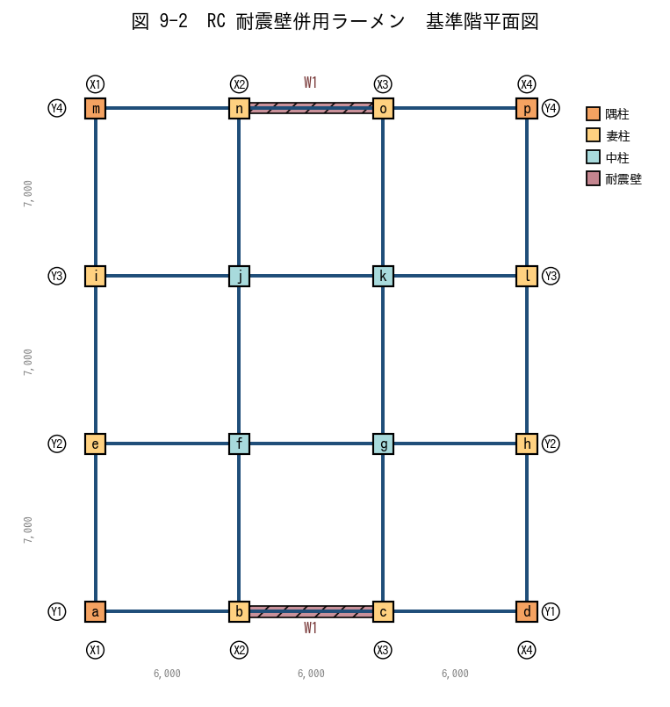

■ 問題 1 壁配置の意図
(1) なぜ耐震壁を妻側（Y1・Y4）に配置するのが望ましいか。剛心と重心の関係から述べよ。
(2) この壁配置では、X 方向地震 と Y 方向地震 のうち、どちらが壁で抵抗されるか。

■ 問題 2 柱符号（壁付き柱 WC を分離）
壁の両端柱（X2Y1, X3Y1, X2Y4, X3Y4）は壁の境界柱として軸力・曲げが大きい。通常柱 C と分けて WC1 とする。下表を埋めよ。

柱記号 | 位置 | 区分 | 符号 (記入)
A | X1Y1 | 隅
B | X2Y1 | 妻X
C | X3Y1 | 妻X
D | X4Y1 | 隅
E | X1Y2 | 妻Y
F | X2Y2 | 中
G | X3Y2 | 中
H | X4Y2 | 妻Y
I | X1Y3 | 妻Y
J | X2Y3 | 中
K | X3Y3 | 中
L | X4Y3 | 妻Y
M | X1Y4 | 隅
N | X2Y4 | 妻X
O | X3Y4 | 妻X
P | X4Y4 | 隅

■ 問題 3 壁付き梁 WG と通常梁 G
Y1 通り中央スパン（X2-X3 間）の梁は耐震壁の上に乗る『壁付き梁 (WG)』。通常の大梁 G と何が異なるか、2 点挙げよ（剛性／応力／配筋の観点）。

■ 問題 4 連層壁の符号
1〜10F の耐震壁を全階 W1 で通せる条件を3つ挙げよ（壁厚／縦筋径・ピッチ／横筋径・ピッチ／開口の有無 から選んで）。

No.9-3 S 造ラーメン
No.9-3 S 造ラーメン架構の柱・梁符号割

■ 平面図(a) と X 方向軸組図(b)
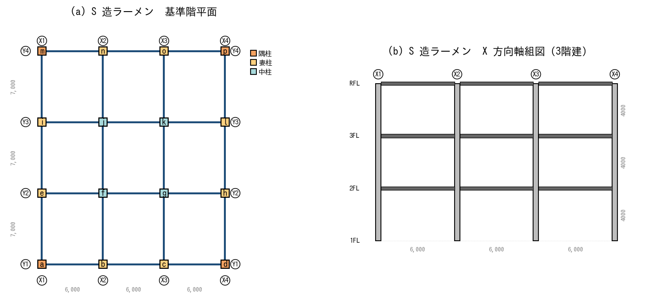

■ 問題 1 柱種別の選定
(1) 4 方向すべてラーメン抵抗する S 造の柱には BOX 柱（□形鋼管）と H 形鋼柱のどちらが適するか。理由とともに答えよ。
(2) 中柱と隅柱で同じ BOX サイズを採用する場合、符号を分けるべきか／同じでよいか。

■ 問題 2 柱符号の集約
全柱を BOX □-500×500×22 で統一する案と、隅柱だけ□-500×500×19 に薄くする案がある。それぞれのメリット・デメリットを述べよ（工場製作・建方・コスト）。

■ 問題 3 梁符号の集約
下表は各通りの梁の応力比（最大／長期＝1.0 が応力許容ぎりぎり）。応力比から H 形鋼サイズを 3 段階（A=H-600×200、B=H-500×200、C=H-400×200）で割り付け、符号を入れよ。

通り | 区分 | 応力比 | サイズ | 符号(記入)
Y1 (外周) | X 方向大梁 | 0.95
Y2 (内部) | X 方向大梁 | 0.62
Y3 (内部) | X 方向大梁 | 0.55
Y4 (外周) | X 方向大梁 | 0.92
X1 (外周) | Y 方向大梁 | 0.85
X2 (内部) | Y 方向大梁 | 0.45
X3 (内部) | Y 方向大梁 | 0.42
X4 (外周) | Y 方向大梁 | 0.83

■ 問題 4 継手位置
12m を超える梁は運搬上の制約で工場製作を分割する必要がある。Y1 通り（外周梁、長さ 18m = 3 スパン×6m）の梁を 2 分割するとき、現場継手の位置はどこに設定すべきか（応力分布の観点で）。

No.9-4 S 造ブレース併用
No.9-4 S 造ブレース併用ラーメン架構の符号割

■ 平面図(a)：X1・X4 通り＝ブレース構面 ／ 軸組図(b)：X1-X2・X3-X4 スパンに X 形ブレース
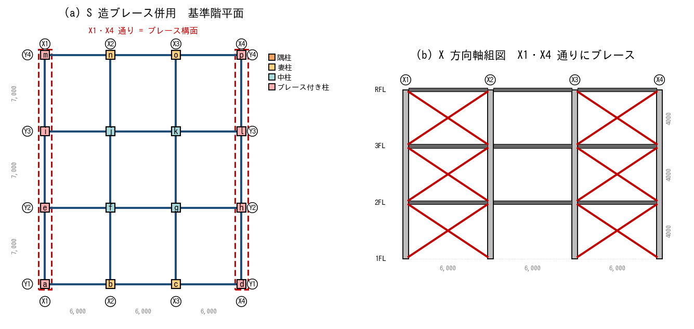

■ 問題 1 ブレース構面の特定
(1) この計画では X 方向と Y 方向のどちらに対してブレースで抵抗するか。
(2) Y 方向の水平力は何で抵抗するか。

■ 問題 2 柱符号（ブレース付き柱 BC を分離）
X1・X4 通りの柱は、地震時に大きな軸力（ブレースの押し引き）を受ける。通常柱 SC と分け、BC1 とする。各柱の符号を記入せよ。

柱記号 | 位置 | ブレース付き? | 符号 (記入)
A | X1Y1 | ○
B | X2Y1 | —
C | X3Y1 | —
D | X4Y1 | ○
E | X1Y2 | ○
F | X2Y2 | —
G | X3Y2 | —
H | X4Y2 | ○
I | X1Y3 | ○
J | X2Y3 | —
K | X3Y3 | —
L | X4Y3 | ○
M | X1Y4 | ○
N | X2Y4 | —
O | X3Y4 | —
P | X4Y4 | ○

■ 問題 3 ブレースの符号
全 6 構面×3 階 = 18 本のブレースに符号を割り付ける。(1) 全 1 種類 (V1) で集約する条件は？(2) 1階のブレースだけ部材を太くする場合、符号は何種類になるか？

■ 問題 4 ブレース付き梁 (BG)
ブレース構面の梁は、ブレースの軸力の水平成分が梁の軸方向力として作用する(通常の鉛直荷重梁と異なる)。通常梁 G と別符号にする理由を述べよ。

No.9-5 配筋・接合部納まり
No.9-5 配筋・接合部納まりを考慮した符号配置

■ 図 9-5-1 RC 柱梁接合部：直交2方向の梁主筋の干渉
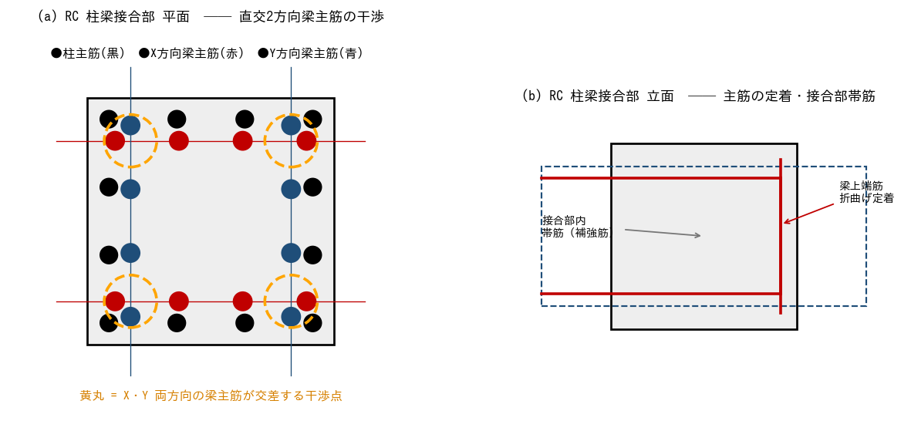
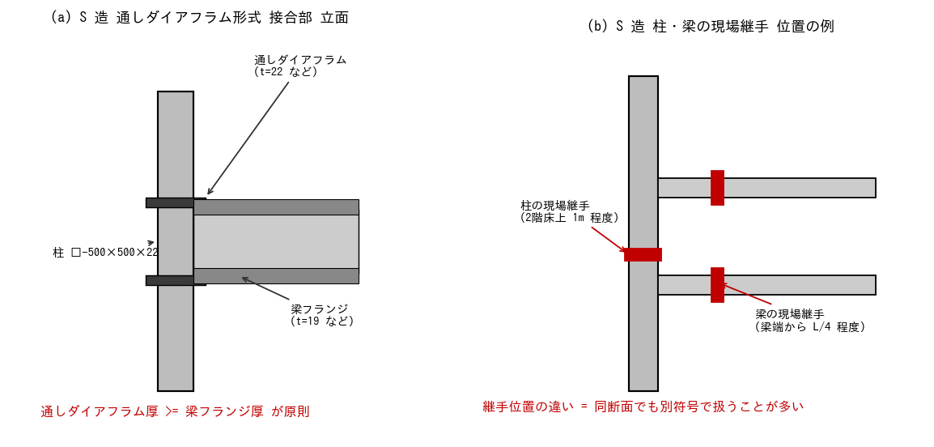

■ 問題 1 RC 接合部の主筋干渉
(1) X 方向梁の上端筋（赤）と Y 方向梁の上端筋（青）が同じ高さで交差する。実際の納まりでは何を上にして配筋するか（端梁ルール／梁せい・主筋径による判断）。
(2) 干渉を回避する方法を3つ挙げよ（主筋本数・段数・梁せい・接合部詳細から）。
(3) 同じ柱断面でも、両方向の梁主筋本数が多い接合部は『接合部だけ別符号』にして詳細図を別に描くことがある。その目的を述べよ。

■ 図 9-5-2 S 造 通しダイアフラム形式の接合部 と 現場継手の位置

■ 問題 2 S 造ダイアフラム厚と符号
梁フランジ厚を 19mm から 22mm に上げると、通しダイアフラム厚もそれに合わせて変える必要がある。これにより同断面の柱でも『接合部仕様が違う』ため別符号となる場合がある。なぜダイアフラム厚 ≥ 梁フランジ厚 でなければならないか、力の伝達経路から説明せよ。

■ 問題 3 継手位置と符号
S 造柱の現場継手位置は 2 階床上 1m 程度が一般的。1 階の柱（基礎〜継手位置）と 2 階の柱（継手位置〜3 階床下）を同断面で計画した場合、符号を 1 つにすべきか、別にすべきか。建方手順と部品管理の観点で答えよ。

■ 問題 4 集約と分離の総合判断
ある建物の柱 5 本を比較する。下表の条件で、どこまで同符号にできるか判定せよ。

柱 | 断面 | 配筋 | かぶり | 継手位置 | 判定(同符号OK→○)
A | 800×800 | 16-D29 | 40 | 2F上 1m
B | 800×800 | 16-D29 | 40 | 2F上 1m
C | 800×800 | 20-D29 | 40 | 2F上 1m
D | 800×800 | 16-D29 | 50 (浴室) | 2F上 1m
E | 800×800 | 16-D29 | 40 | 3F上 1m

判定の指針：断面・配筋・かぶり・継手位置すべて同じ→同符号OK。1つでも違えば原則 別符号（または同符号でサブ区分明記）。

解答
解答・解説
No.9-1 RC ラーメン
問1 柱符号：a/d/m/p=隅柱→C1、b/c/n/o=妻柱X辺→C2、e/i/h/l=妻柱Y辺→C3、f/g/j/k=中柱→C4。長辺6m・短辺7m のため妻X と 妻Y で曲げモーメント分布が異なり、厳密には別符号が望ましい。応力比に余裕があれば C2=C3 に集約も可。
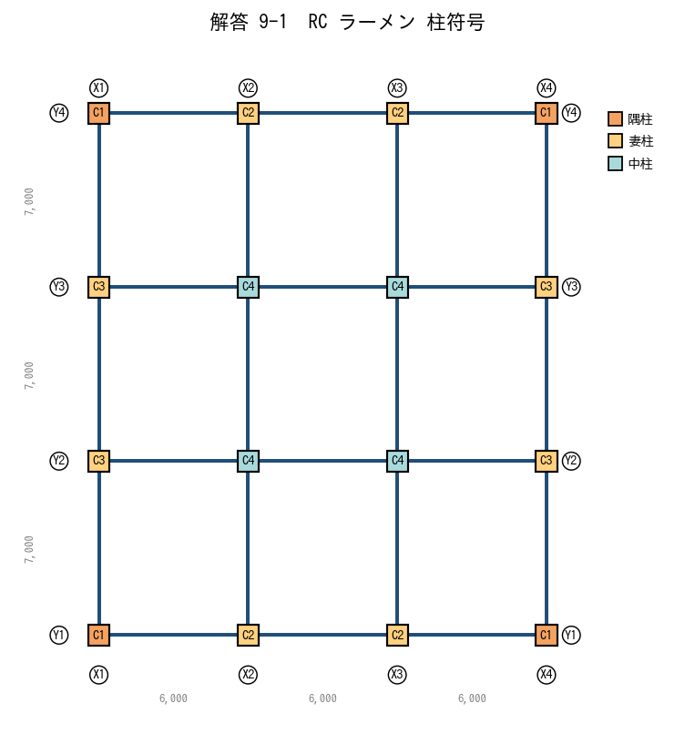

問2 大梁：Y1/Y4(外周)X方向→G1、Y2/Y3(内部)X方向→G2、X1/X4(外周)Y方向→G3、X2/X3(内部)Y方向→G4。床荷重分担が異なる(外周は片側のみ／内部は両側)ため外周と内部は別符号。
問3 (1)隅柱と中柱は軸力差が大きく(中柱>>隅柱)、必要主筋本数が異なる→別符号。(2)同符号にできる条件：①断面同じ ②主筋径・本数同じ ③帯筋径・ピッチ同じ。(3)分けすぎ→図面・部材表が肥大化、施工ミス・積算ミスの元／集約しすぎ→過剰設計でコスト増、応力不足部材が混入するリスク。
No.9-2 RC 耐震壁併用
問1 (1)壁を建物外周(妻側)に配置すると剛心が外側に来て、重心との偏心が小さくなりねじれ振動が抑制される。建物中央に壁を集中させると平面剛心と重心が一致しやすいが、意匠上 妻側に配する方が室内空間を活かせる。(2)Y1・Y4 通りの壁は Y 方向に長く面内せん断・曲げで抵抗する→Y 方向地震に有効。X 方向地震に対しては壁は弱軸向きでラーメンが負担。
問2 壁付き柱の符号：X2Y1, X3Y1, X2Y4, X3Y4 → WC1。それ以外は問1と同じ C1〜C4。
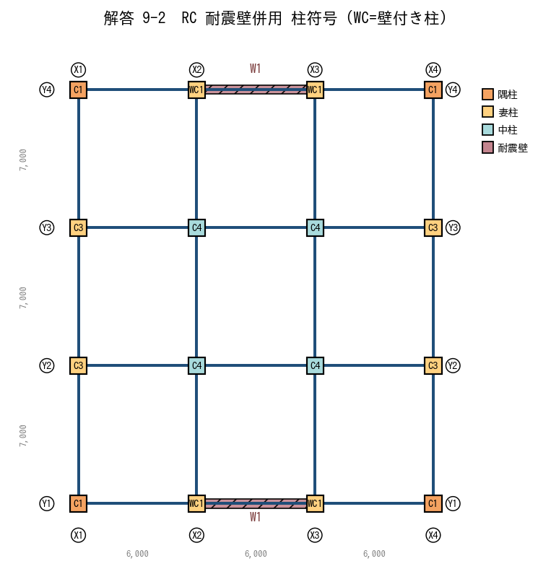

問3 WG は ①壁による拘束で剛性が梁単体の数倍 ②壁の負担せん断が梁端に集中→せん断補強(あばら筋密)が必要 ③曲げモーメントも壁基部で最大化。通常梁 G とは断面・配筋・符号いずれも別。
問4 連層壁を同符号にできる条件：壁厚同じ／縦筋(主筋)径・ピッチ同じ／横筋径・ピッチ同じ／開口の有無が同じ。1つでも変われば階毎に W1, W2, W3…と分ける。
No.9-3 S 造ラーメン
問1 (1)BOX 柱。両軸方向にラーメンを組む場合、強軸・弱軸の区別がない BOX が合理的。H 形鋼は強軸方向のラーメン・弱軸方向のブレースという使い分けに向く。(2)隅柱は中柱より軸力が小さく、同サイズだと符号集約は可能だが応力比が大きく異なる場合は板厚を落として別符号にする方が経済的。
問2 統一案：工場製作・建方が単純、部材管理ミス減。デメリット：隅柱で過剰設計→鋼材ロス。別符号案：軽量化で材料費低減。デメリット：部品数増加、現場での取り違えリスク、塗装・耐火被覆区分が増える。一般に同サイズで集約→鉄骨数量で経済性を確認しつつ判断。
問3 応力比 0.9 以上=A(H-600)、0.6〜0.9=B(H-500)、0.6 未満=C(H-400)。Y1/Y4/X1/X4(外周)→A(G1)、Y2/Y3/X2/X3(内部)→B/C(G2)。X 方向と Y 方向で長さが違うため厳密にはサイズが変わるが、応力比からは集約可能。
問4 梁端の曲げモーメントは大きく、現場継手は応力の小さい位置（梁中央 1/4 点付近、L/4〜3L/8 程度）に配する。Y1 梁 18m なら、両端から 4.5m の位置に継手 2 箇所を設け、中央 9m 区間と両側 4.5m 区間の 3 ピースに分割。
No.9-4 S 造ブレース併用
問1 (1)X 方向（ブレースが X1・X4 通りに沿って X 方向に並ぶ）。(2)Y 方向は柱・梁のラーメンで抵抗。
問2 X1・X4 通りの 8 本（a, d, e, h, i, l, m, p）→ BC1。それ以外（b, c, f, g, j, k, n, o）→ SC1（通常柱）。
問3 (1)全階・全構面でブレース部材サイズ・接合部仕様が同じなら V1 一種類で集約。(2)1 階のみ太いブレースなら V1(2-3階)と V2(1階)の 2 種類。ブレースは部位ごとに長さが違うが、断面が同じなら同符号で OK（長さは部品表で管理）。
問4 BG は曲げ・せん断に加え、ブレースから伝わる『軸方向力』が常時作用する。通常梁 G は軸力を無視するが、BG は軸力＋曲げの組合せで設計→断面・接合部・符号いずれも別。
No.9-5 配筋・接合部納まり
問1 (1)梁せい(=主筋から梁下端までの距離)を確保する観点で、せいの大きい梁の主筋を上に通すのが原則。両方向同じせいなら、社内ルール(短辺方向を上、または長辺方向を上)に従う。(2)①主筋本数を減らし径を上げる ②2 段配筋にする ③梁せいを上げて主筋間隔を確保する④主筋を千鳥配置にする ⑤接合部内で機械式定着を使う(折曲げを減らす)。(3)接合部別符号化の目的：①接合部内の主筋本数・段数・帯筋を別途明示できる②柱配筋図とは別の接合部詳細図で監督・職人に確実に伝達できる ③現場での配筋順序を明確化。
問2 ダイアフラム厚 < フランジ厚 だと、フランジから入ってきた引張力がダイアフラム板で受けきれず、柱面（角溶接部）で応力集中・破断する恐れがある。ダイアフラム厚 ≥ フランジ厚 で力の伝達面積を確保し、柱面溶接の負担を軽減する。実務上は『フランジ厚＋3mm』程度を標準とすることが多い。
問3 1 階柱と 2 階以上の柱は、断面が同じでも『継手の有無／加工内容』が異なる(1 階柱頂部に継手用エンドプレート、2 階柱底部にも継手部、ボルト孔等)。工場製作上は別部材なので、別符号(SC1a, SC1b など)とするか、同符号でサブ区分(上柱/下柱)を部品表に明記。
問4 A=B（全項目一致）→同符号 ○。C は配筋本数違う→別符号。D はかぶり違う(浴室は耐久性で増す)→別符号(かぶりが異なる＝有効断面が異なる)。E は継手位置違う→別符号(製作・建方上の部品が違う)。結論：A=B=C1、C=C2、D=C3、E=C4 となる。

